TABLERO
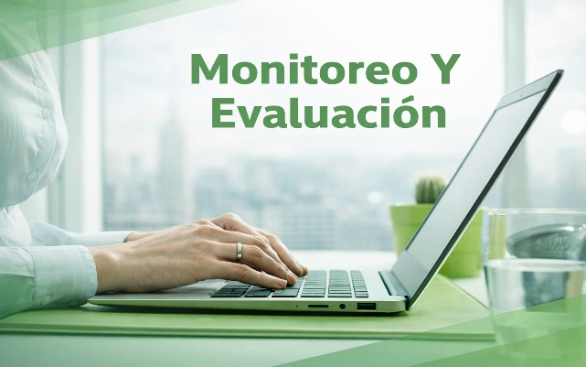

PLAN DE TRANSICIÓN

Temática 1: Gestión del riesgo
PROGRAMA DE TRANSPARENCIA Y ÉTICA PÚBLICA - PTEP

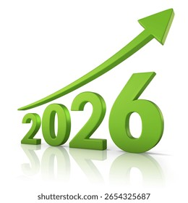

Temática 2: Redes y articulación

Temática 4: Iniciativas adicionales

Temática 3: Cultura de la legalidad y estado abierto

